季节性和趋势分析数据
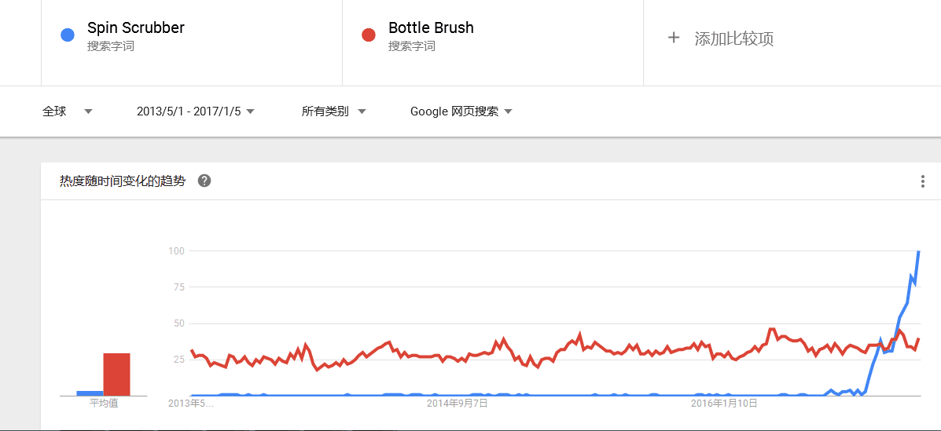
Google趋势数据是代表整个网络平台，不单单指amazon，也就是说有可能这个热度很高，但是客户都是在ebay买，仅作为参考使用。 更多关于Amazon的搜索数据可以在merchantwords上获取。

Google趋势图 | 主要ASIN-Rank趋势图

全球google趋势图 | ASIN：B01BV2BPVS
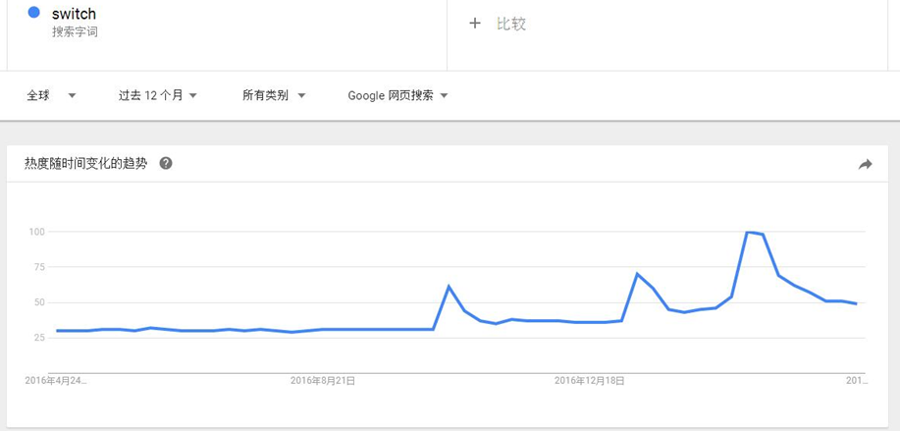 | 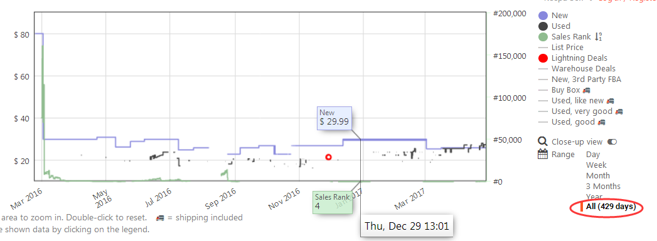

美国google趋势图 | ASIN：B01BV2BPVS
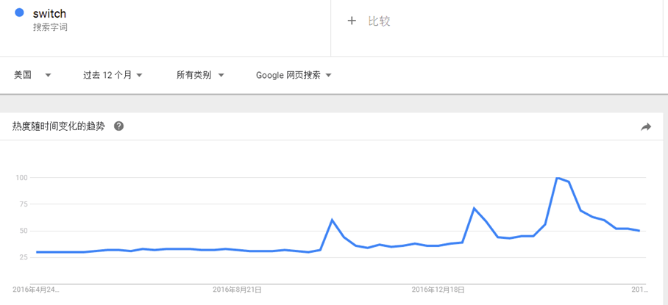 | 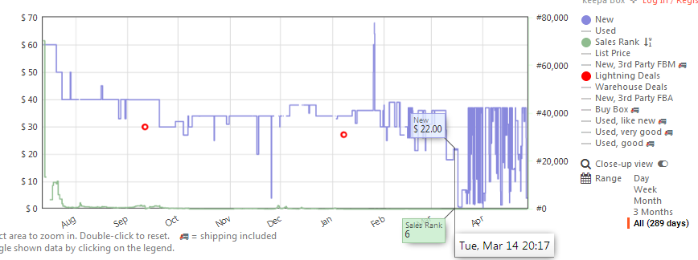

（纵向）对比其他熟悉产品的google趋势图

